Solicitud gráfica
 | Área: | Matemáticas |  |  | Fecha:
 | Grado: | 9 |  |  | 2016-02-15
 | Título del tema: | Identifica características de funciones logarítmicas |  |  | ¿Cuaderno de estudio o recurso? | Recurso
 | Editor: | Cristian Bello |  |  | Motor del recurso | M3A

 | Código guión o recurso: | MA_09_07_COREC170 | ← Para determinar este código, visite la hoja de Ayuda
 |  |  |  |  | ESPECIFICACIÓN DE ARCHIVOS A ENTREGAR
Núm. | Archivo Shutterstock o ruta en web | Imagen para: | Tipo | Ubicación de la imagen en el recurso M3A | Nombre imagen SMALL | Tamaño imagen SMALL | Nombre imagen ZOOM | Tamaño imagen ZOOM | Descripción | Observaciones
IMG01 | Imagen sugerida en descripción | Recurso M3A | Ilustración | Contenido | MA_09_07_COREC170_IMG01.png | 110 x 110 px |  |  | 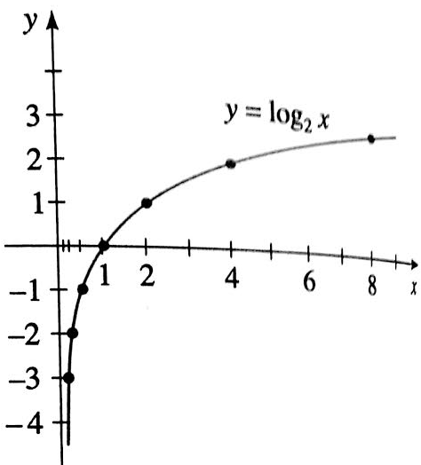
IMG02 | Imagen sugerida en descripción | Recurso M3A | Ilustración | Contenido | MA_09_07_COREC170_IMG02.png | 110 x 110 px |  |  | 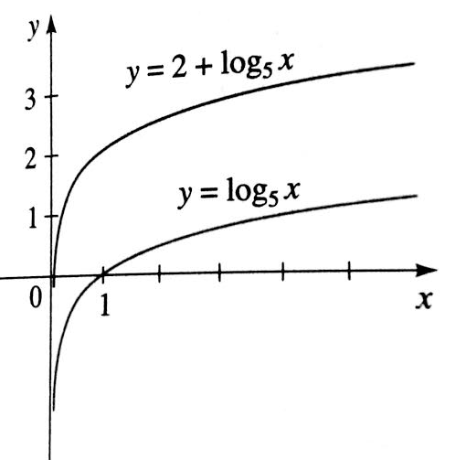
IMG03 | Imagen sugerida en descripción | Recurso M3A | Ilustración | Contenido | MA_09_07_COREC170_IMG03.png | 110 x 110 px |  |  | 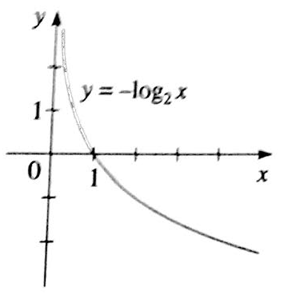
IMG04 | Imagen sugerida en descripción | Recurso M3A | Ilustración | Contenido | MA_09_07_COREC170_IMG04.png | 110 x 110 px |  |  | 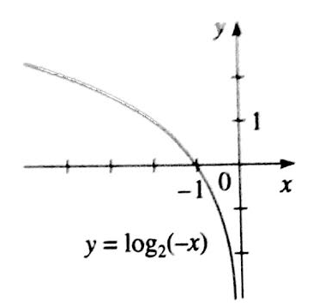
IMG05 | Imagen sugerida en descripción | Recurso M3A | Ilustración | Contenido | MA_09_07_COREC170_IMG05.png | 110 x 110 px |  |  | 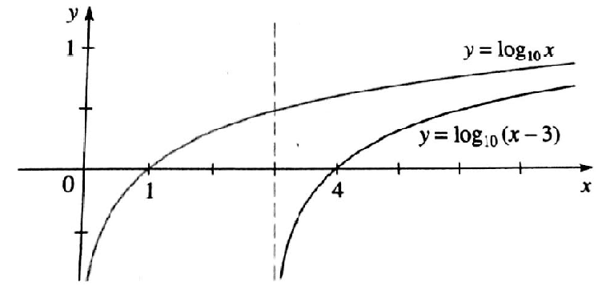
IMG06 | Imagen sugerida en descripción | Recurso M3A | Ilustración | Contenido | MA_09_07_COREC170_IMG06.png | 110 x 110 px |  |  | 